エフェクト
Press Cube_仕様書_エフェクト

仕様書：エフェクト

トップページ
 | エフェクトリソース
エフェクト

 | エフェクト：火花

 | 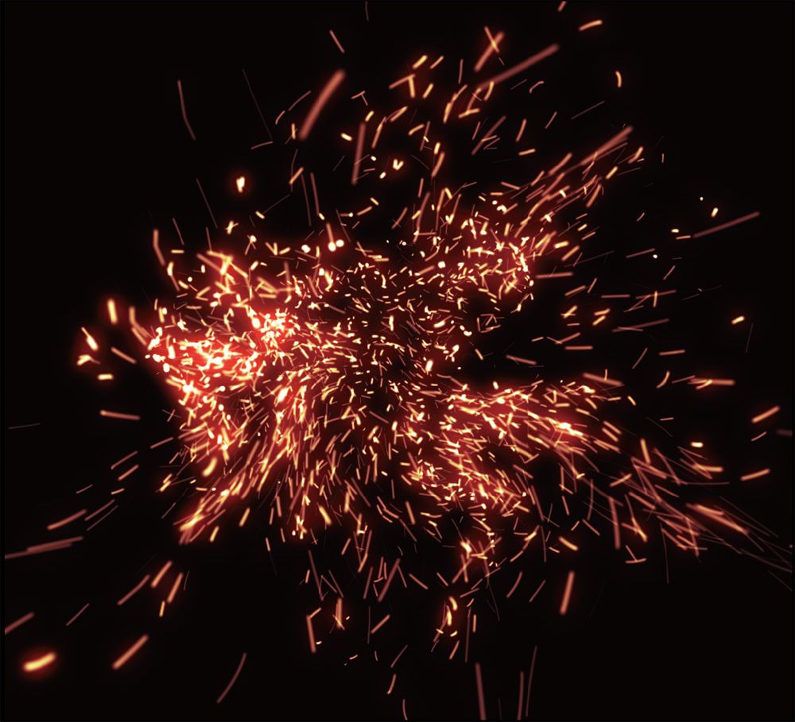 [イメージ図] | ・色は橙色 ・表現方法はパーティクル or SpriteStudio ・鉄板でブロックをプレスした時に使う

 | エフェクト：熱

 | [イメージ図] | ・色は外側が赤、内側は黄色 ・表現方法はSpriteStudio ・鉄板でブロックをプレス後に鉄板が元の位置に戻るまでの動作内でエフェクトが発生する ・鉄板が元の位置に戻った時(１秒後)にエフェクトが消える

１秒後

 | エフェクト：スイッチブロックが起動した時

 | [イメージ図] | ・ブロックの間にスイッチブロックが挟まれている時に鉄板でプレスするとスイッチ ブロックが起動し、エフェクトが発動する。 ・色は水色 ・再びスイッチブロックを起動すると元の状態に戻る。 ・表現方法はSprite Studio

S
S

 | エフェクト：主人公がブロックに潰された時

 | [イメージ図] | ・主人公がブロックで潰された際に墓石が現れて、幽霊になる。 ・表現方法はSprite Studio

 | エフェクト：主人公が鉄板に触れた時

１秒後
 | [イメージ図] | ・主人公が鉄板に触れた瞬間にプレイヤーは燃えてしまう。 ・燃えた後は黒焦げになり、地面に向けて落ちる。 ・表現方法はSpriteStudio

１秒後

 | エフェクト：ゴール時の演出

 | 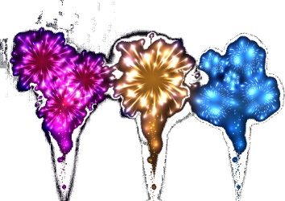 [イメージ図] | ・ゴールした時に主人公の上空に発生 ・花火は3種類 ・ゴール後→「もう一度遊ぶ」or「次のステージを遊ぶ」or「他のステージを遊ぶ」の いずれかを選ぶまで演出は繰り返される。 ・表現方法はパーティクル or Sprite Studio

